演習環境の構築
データベース演習I 演習環境の構築

１．配布フォルダからdbwkフォルダをデスクトップにコピーする

２．dbwkフォルダに「コマンドプロンプト」と「createStudb.sql」が格納されているか確認する

３．コマンドプロンプトを起動して、「mysql -u root -p」と入力する
その後MySQLにログインするためのパスワードを聞かれるので「root」を入力
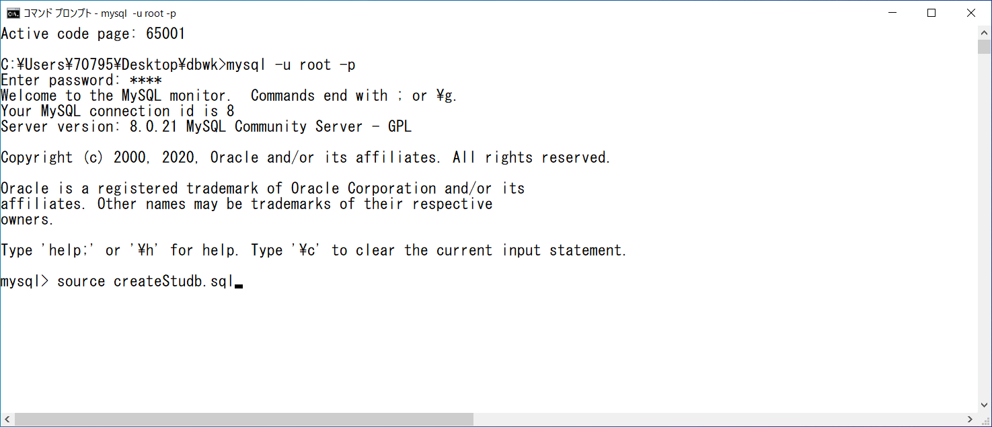

４．MySQLにログイン出来たら「source createStudb.sql」と入力してSQL文が実行されればOK

